使用細則
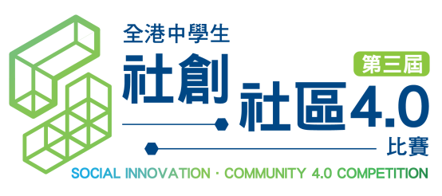

原型製作津貼使用細則 Prototype Allowance Usage Conditions

為減輕學校製作原型的成本負擔及促進原型質素，每支決賽隊伍將獲發港幣2000元津貼協助製作原型。安排及使用條款如下：

1. 資助只適用於製作原型衍生的費用，如材料及零件購置、機器租賃等。
2. 資助只屬補貼性質，參加隊伍需承擔資助以外的開支。
3. 請保留所有單據正本，以便核對支出金額。
4. 大會接受網購平台(如：淘寶)開支，請提供確認訂單截圖及港元收據(如信用卡消費記錄、集運記錄等)
5. 原型製作津貼以實報實銷模式資助，請於2021年7月31日前預備及寄回以下文件：
 | a. 原型製作津貼使用記錄
 | b. 相關單據正本
 | c. 資助餘額支票(如有) (抬頭：香港社會服務聯會)
 | d. 郵寄地址：灣仔軒尼詩道15號溫莎公爵社會服務大廈10樓1002室
 | e. 信封面請註明「退還社創社區4.0比賽原型製作津貼餘款」
6. 如決賽隊伍尚未或並不需使用津貼，煩請負責老師將資助餘額支票或尚未兌現的原張支票於7月31日之前退還大會(抬頭：香港社會服務聯會)。
7. 大會有權要求逾期隊伍退還全數津貼。

Each final team will receive HKD 2000 allowance in order to ease the school’s financial burden and enhance the quality of the prototype. Arrangements and conditions are as follows:

1. The allowance should only be used for expenses related to prototype production, including purchases of materials, components, rentals of equipment, etc.
2. The allowance is subsidiary only, teams have to bear extra production expenses
3. Please keep all the original receipts for verification of expenses
4. Purchase on online shopping platform (e.g. Taobao) is acceptable. Please offer order confirmation screen-cap and HKD receipts (e.g. credit card purchase record, delivery record etc.)
5. Please submit below documents by 31 July 2021:
 | a. Prototype Allowance Expense Form
 | b. Corresponding receipts
 | c. Cheque of unused allowance (payable to The Hong Kong Council of Social Service)
 | d. Address: Rm 1002, 10/F.,Duke of Windsor Social Service Bldg.,15 Hennessy Road, Wanchai
 | e. Please indicate “Return of Unused Prototype Allowance of the 3rd Social Innovation Community 4.0 Competition”on the envelop cover.
6. If allowance is not necessary or having any unclaimed allowance , please return the original cheque or cheque with remaining amount before 31 July 2021, Payee: The Hong Kong Council of Social Service
7. The organizer reserves the right to recall full allowance amount in case of late submission.

